ELS
Loại sản phẩm | Tổng nhu cầu trong năm (D) | Chi phí thiết lập (Co) | Giá vốn Cp | I | Chi phí lưu trữ hàng tồn kho (Ch) | Năng lực sản xuất/năm (P) | ELS | Thời gian sản xuất |  |  |  | Chi phí thiếp lập Co
Hạt khô vị nguyên bản LuxPaws | 1200.0 | 390,000.00 đ | 113,115.01 đ | 22.50% | 25,450.88 đ | 1560.00 | 400.00 | 4.00 |  |  |  | STT | Khoản mục cấu thành S | Giả định/Thông số | Đơn giá | Chi phí (VND)
Hạt khô vị bò LuxPaws | 1200.0 | 390,000.00 đ | 193,115.01 đ | 22.50% | 43,450.88 đ | 1560.00 | 306.00 | 3.00 |  |  |  | 1 | Nhân công kỹ thuật đổi khuôn. | 1.50 | 60,000 | 90,000.00
Hạt khô vị heo LuxPaws | 1200.0 | 390,000.00 đ | 153,115.01 đ | 22.50% | 34,450.88 đ | 1560.00 | 344.00 | 3.00 |  |  |  | 2 | Hao hụt nguyên liệu chạy thử. | 12.00 | 23,000 | 276,000.00
Hạt khô bổ sung rau củ LuxPaws | 1200.0 | 390,000.00 đ | 108,115.01 đ | 22.50% | 24,325.88 đ | 1560.00 | 409.00 | 4.00 |  |  |  | 3 | Tẩy rửa, làm sạch thiết bị. | 1.00 | 18,000 | 18,000.00
Combo 4 loại hỗn hợp LuxPaws | 840.0 | 390,000.00 đ | 522,115.01 đ | 22.50% | 117,475.88 đ | 1092.00 | 156.00 | 2.00 |  |  |  | 4 | Khấu hao dụng cụ đặc thù. | 60,000,000.00 | 20,000 | 3,000.00
Sữa hạt lanh LuxPaws | 900.0 | 390,000.00 đ | 25,895.01 đ | 22.50% | 5,826.38 đ | 1170.00 | 723.00 | 9.00 |  |  |  | 5 | Khấu hao gioăng/đệm silicone. | 600,000.00 | 200 | 3,000.00
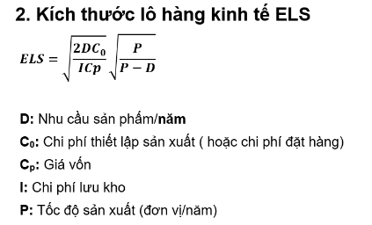
Sữa bột pha sẵn LuxPaws | 1080.0 | 390,000.00 đ | 25,395.01 đ | 22.50% | 5,713.88 đ | 1404.00 | 800.00 | 8.00 |  |  |  |  | Tổng chi phí thiết lập (S) |  |  | 390,000.00
Pate gà LuxPaws | 1200.0 | 390,000.00 đ | 35,115.01 đ | 22.50% | 7,900.88 đ | 1560.00 | 717.00 | 7.00
Pate heo LuxPaws | 1200.0 | 390,000.00 đ | 55,115.01 đ | 22.50% | 12,400.88 đ | 1560.00 | 572.00 | 5.00
Pate hỗn hợp LuxPaws | 1200.0 | 390,000.00 đ | 61,115.01 đ | 22.50% | 13,750.88 đ | 1560.00 | 544.00 | 5.00
Combo 3 loại pate LuxPaws | 840.0 | 390,000.00 đ | 121,115.01 đ | 22.50% | 27,250.88 đ | 1092.00 | 323.00 | 4.00
Pate gói nhỏ LuxPaws | 3600.0 | 390,000.00 đ | 19,115.01 đ | 22.50% | 4,300.88 đ | 4680.00 | 1683.00 | 5.00

 | 1 | 2 | 3 | 4 | 5 | 6 | 7 | 8 | 9 | 10 | 11 | 12
Hạt khô vị nguyên bản LuxPaws |  |  |  |  |  |  |  |  |  |  |  |  |  | Tồn kho trung bình cho 1 năm | Giá trị hàng tồn kho trung bình
 | 400.00 | 300.00 | 200.00 | 100.00 | 400.00 | 300.00 | 200.00 | 100.00 | 400.00 | 300.00 | 200.00 | 100.00 | 250.00 | 200 | 22,623,001
 | 300.00 | 200.00 | 100.00 | 0.00 | 300.00 | 200.00 | 100.00 | 0.00 | 300.00 | 200.00 | 100.00 | 0.00 | 150
Hạt khô bổ sung rau củ LuxPaws |  |  |  |  |  |  |  |  |  |  |  |  |  | Tồn kho trung bình cho 1 năm
 | 306.00 | 206.00 | 106.00 | 312.00 | 212.00 | 112.00 | 318.00 | 218.00 | 118.00 | 324.00 | 224.00 | 124.00 | 215.00 | 165 | 17,838,976
 | 206.00 | 106.00 | 6.00 | 212.00 | 112.00 | 12.00 | 218.00 | 118.00 | 18.00 | 224.00 | 124.00 | 24.00 | 115
Hạt khô vị heo LuxPaws
 | 344.00 | 244.00 | 144.00 | 388.00 | 288.00 | 188.00 | 432.00 | 332.00 | 232.00 | 476.00 | 376.00 | 276.00 | 310.00 | 260 | 39,809,901
 | 244.00 | 144.00 | 44.00 | 288.00 | 188.00 | 88.00 | 332.00 | 232.00 | 132.00 | 376.00 | 276.00 | 176.00 | 210
Hạt khô bổ sung rau củ LuxPaws
 | 409.00 | 309.00 | 209.00 | 518.00 | 418.00 | 188.00 | 497.00 | 397.00 | 297.00 | 606.00 | 506.00 | 406.00 | 396.67 | 346.66666667 | 37,479,869
 | 309.00 | 209.00 | 109.00 | 418.00 | 318.00 | 88.00 | 397.00 | 297.00 | 197.00 | 506.00 | 406.00 | 306.00 | 296.67
Combo 4 loại hỗn hợp LuxPaws
 | 156.00 | 86.00 | 172.00 | 102.00 | 188.00 | 118.00 | 204.00 | 134.00 | 220.00 | 150.00 | 236.00 | 166.00 | 161.00 | 126 | 65,786,491
 | 86.00 | 16.00 | 102.00 | 32.00 | 118.00 | 48.00 | 134.00 | 64.00 | 150.00 | 80.00 | 166.00 | 96.00 | 91.00
Sữa hạt lanh LuxPaws
 | 723.00 | 648.00 | 573.00 | 498.00 | 423.00 | 348.00 | 273.00 | 198.00 | 123.00 | 771.00 | 696.00 | 621.00 | 491.25 | 453.75 | 11,749,859
 | 648.00 | 573.00 | 498.00 | 423.00 | 348.00 | 273.00 | 198.00 | 123.00 | 48.00 | 696.00 | 621.00 | 546.00 | 416.25
Sữa bột pha sẵn LuxPaws
 | 800.00 | 710.00 | 620.00 | 530.00 | 440.00 | 350.00 | 260.00 | 170.00 | 880.00 | 790.00 | 700.00 | 610.00 | 571.67 | 526.66666667 | 13,374,703
 | 710.00 | 620.00 | 530.00 | 440.00 | 350.00 | 260.00 | 170.00 | 80.00 | 790.00 | 700.00 | 610.00 | 520.00 | 481.67
Pate gà LuxPaws
 | 717.00 | 617.00 | 517.00 | 417.00 | 317.00 | 217.00 | 117.00 | 734.00 | 634.00 | 534.00 | 434.00 | 334.00 | 465.75 | 415.75 | 14,599,064
 | 617.00 | 517.00 | 417.00 | 317.00 | 217.00 | 117.00 | 17.00 | 634.00 | 534.00 | 434.00 | 334.00 | 234.00 | 365.75
Pate heo LuxPaws
 | 572.00 | 472.00 | 372.00 | 272.00 | 172.00 | 644.00 | 544.00 | 444.00 | 344.00 | 244.00 | 716.00 | 616.00 | 451.00 | 401 | 22,101,117
 | 472.00 | 372.00 | 272.00 | 172.00 | 72.00 | 544.00 | 444.00 | 344.00 | 244.00 | 144.00 | 616.00 | 516.00 | 351.00
Pate hỗn hợp LuxPaws
 | 544.00 | 444.00 | 344.00 | 244.00 | 144.00 | 588.00 | 488.00 | 388.00 | 288.00 | 188.00 | 632.00 | 532.00 | 402.00 | 352 | 21,512,482
 | 444.00 | 344.00 | 244.00 | 144.00 | 44.00 | 488.00 | 388.00 | 288.00 | 188.00 | 88.00 | 532.00 | 432.00 | 302.00
Combo 3 loại pate LuxPaws
 | 323.00 | 253.00 | 200.00 | 100.00 | 353.00 | 283.00 | 200.00 | 100.00 | 353.00 | 283.00 | 200.00 | 100.00 | 229.00 | 194 | 23,496,311
 | 253.00 | 183.00 | 130.00 | 30.00 | 283.00 | 213.00 | 130.00 | 30.00 | 283.00 | 213.00 | 130.00 | 30.00 | 159.00
Pate gói nhỏ LuxPaws
 | 1683.00 | 1383.00 | 1083.00 | 783.00 | 483.00 | 1866.00 | 1566.00 | 1266.00 | 966.00 | 666.00 | 2049.00 | 1749.00 | 1295.25 | 1145.25 | 21,891,460
 | 1383.00 | 1083.00 | 783.00 | 483.00 | 183.00 | 1566.00 | 1266.00 | 966.00 | 666.00 | 366.00 | 1749.00 | 1449.00 | 995.25

Hiệu quả nội bộ
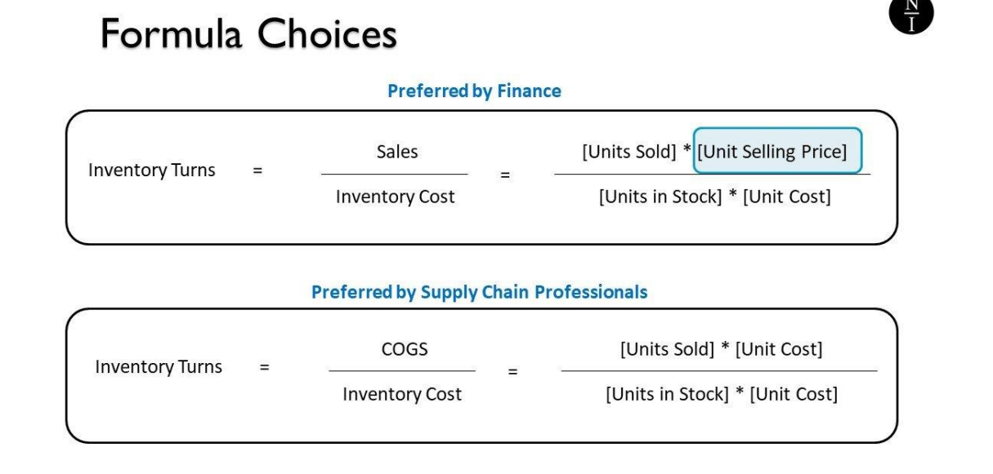
 | Năm 1 | Năm 2
Giá trị hàng tồn kho trung bình | 444,630,540.96 đ | 444,630,540.96 đ
Giá vốn hàng bán | 1,942,912,109.90 | 2,327,257,142.19
Vòng quay hàng tồn kho | 4.37 | 5.23
Doanh thu | 4,109,574,000.00 đ | 4,679,127,000.00 đ
Lợi nhuận ròng trước thuế | -1,060,991,709.90 | 1,262,476,257.81
Tỷ suất lợi nhuận ROS (Return on sales) | -0.26 | 0.27
Số ngày lưu trữ hàng tồn kho (ngày) | 83.53 | 69.73
Số ngày nhận được tiền hàng (ngày) | 30.00 | 30.00
Thời hạn thanh toán trung bình trên những lần mua hàng (ngày) | 10.00 | 10.00
Thời gian chu kỳ tiền mặt sinh tiền mặt (ngày) | 103.53 | 89.73

